歩兵
歩兵

 | 歩兵 |  |  | 強化後

 |  |  |  | (仮)

旗と服の色は
自軍の位置によって
変更される。
色の種類は
赤と青の二種類。

 | ステータス情報

 | 強化前
 | 体力 | ー＞ | 4
 | 攻撃力 | ー＞ | 1
 | 攻撃範囲 | ー＞ | １マス
 | 召喚時のAP消費量 | ー＞ | ２AP
 | 移動時のAP消費量 | ー＞ | １AP
 | 強化時の資材消費量 | ー＞ | ６資源
 | 強化後
 | 体力 | ー＞ | 4
 | 攻撃力 | ー＞ | 2
 | 攻撃範囲 | ー＞ | １マス
 | 召喚時のAP消費量 | ー＞ | ２AP
 | 移動時のAP消費量 | ー＞ | １AP

 | 歩兵情報

 | 唯一資源を回収できるが、 城を攻撃することができない。

 | 近距離戦が得意。

 | 弓兵に遠距離で狙われると手も足も出ない。

 | 資源を消費することによって 強化することができる。

弓兵
弓兵

 | 弓兵 |  |  | 強化後

 |  |  |  | (仮)

旗とグローブの色は
自軍の位置によって
変更される。
色の種類は
赤と青の二種類。

 | ステータス情報

 | 強化前
 | 体力 | ー＞ | 3
 | 攻撃力 | ー＞ | 2
 | 攻撃範囲 | ー＞ | ２～１マス
 | 召喚時のAP消費量 | ー＞ | ６AP
 | 移動時のAP消費量 | ー＞ | ２AP
 | 強化時の資源消費量 | ー＞ | ８資源
 | 強化後
 | 体力 | ー＞ | 3
 | 攻撃力 | ー＞ | 2
 | 攻撃範囲 | ー＞ | ３～１マス
 | 召喚時のAP消費量 | ー＞ | ６AP
 | 移動時のAP消費量 | ー＞ | ２AP

 | 弓兵情報

 | 遠距離からの攻撃が得意。

 | 歩兵には遠距離で勝てるが、 カタパルトの超遠距離からはかなわない。

 | 資源を消費することによって 強化することができる。

カタパルト
カタパルト

 | カタパルト


旗の色は
自軍の位置によって
変更される。
色の種類は
赤と青の二種類。

 | ステータス情報

 | 体力 | ー＞ | 7
 | 攻撃力 | ー＞ | 5
 | 攻撃範囲 | ー＞ | ４～２マス
 | 召喚時のAP消費量 | ー＞ | １０AP
 | 召喚時の資源消費量 | ー＞ | １０資源
 | 移動時のAP消費量 | ー＞ | １AP

 | カタパルト情報

 | 弓兵でも届かないような超遠距離戦が得意。

 | 歩兵に近寄られてしまうと 攻撃手段を失う。

 | 召喚するためにはAPと一緒に資源を消費する。

ターンの切り替わり
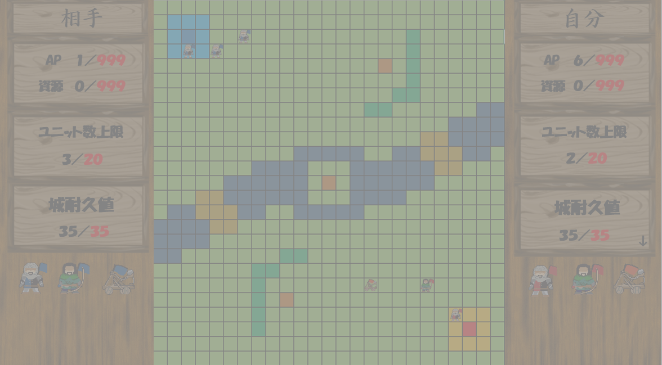
ターンの切り替わり

 | ターン終了用ボタン

任意のタイミングでボタンを押すことによって、
相手にターンを
渡すことができる。

 | PvP

 | 自分のターン

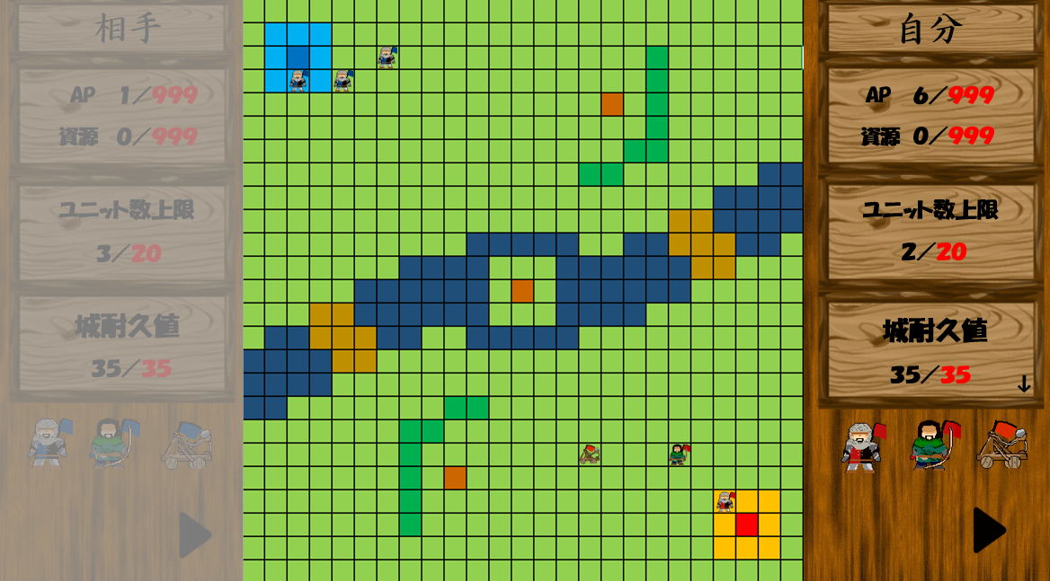

 | 相手のターン

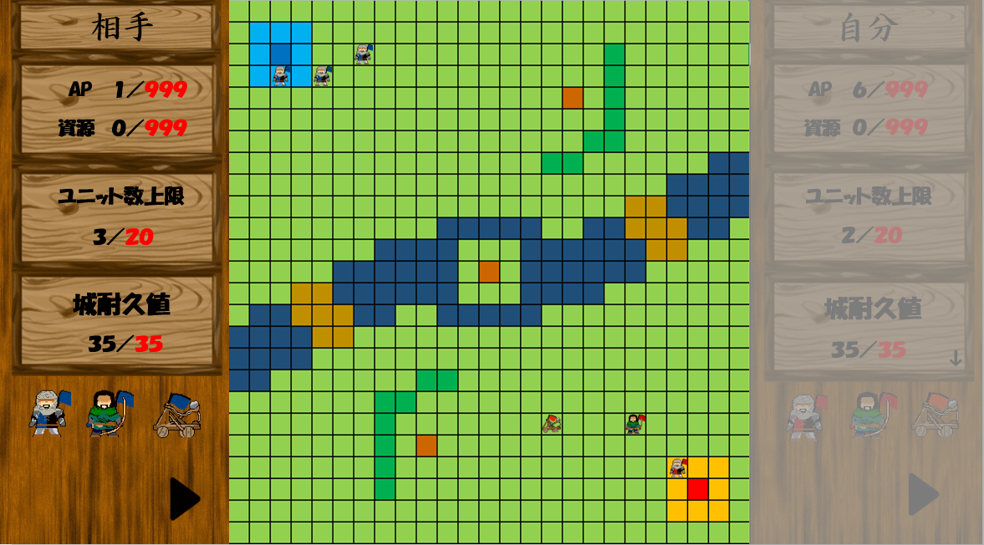

 | PvE

 | 自分のターン

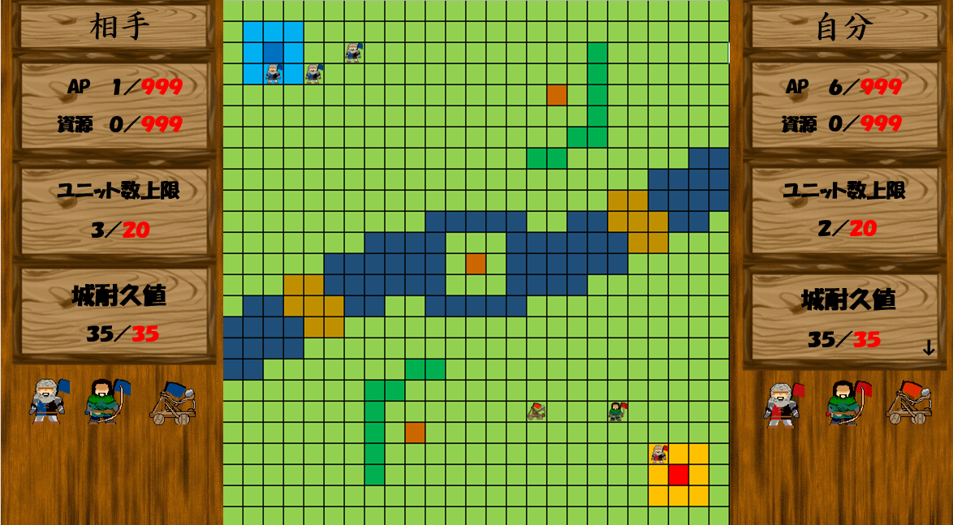

 | 相手のターン

マスの情報
マスの情報

 | 草 |  | 森 |  | 水

 |  | 障害物も何もない、 ただの草道。 特に障害もなくユニットを 動かすことができる。 |  | 木々が成長しすぎて 誰も通ることができない。 ユニットも森に侵入することはできない。 |  | 一応足は付くが 腰くらいまでの深さはある。 ユニットが侵入すると AP使用量が1増える。

 | 資源(回収前) |  | 資源(回収後)

 |  | 誰かが採った後の資源が 残されている。 歩兵が近くでクリックすると 資源が回収できる。 |  | 資源を採っている最中。 歩兵が資源を回収した後に このイラストが出る。

 | 城(PLAYER1) |  | 城(PLAYER2)

 |  | PLAYER1の自陣地。 この城を守り切ると PLAYER1の勝利。 |  | PLAYER2の自陣地。 この城を守り切ると PLAYER2の勝利。

CPUの動き
CPUの動き

ターン開始

ユニットがいるか確認
NO
ユニット召喚
YES

ユニットが攻撃できるか確認
APがあるか確認
NO
NO
ユニットの行動終了

YES
YES

攻撃する対象があるか
確認
NO
ユニットの行動終了

YES

攻撃をする

ユニットの行動を選択

移動
強化
攻撃

ユニットの行動終了
「APがあるか確認」に戻る

